概要１
 |  |  | 令和４(2022)年７月分結果の概要

１ 賃金の動き

 | ７月の１人平均月間現金給与総額は，規模５人以上で 32万2207円，前年同月比 5.3％減(規模30人以上で
 | 34万9956円，1.3％減 ) となりました。
 | このうち，きまって支給する給与は24万6957円，前年同月比 2.9％減（規模30人以上で26万4608円， 0.2％
 | 減)となり，特別に支払われた給与は 7万5250円，前年同月比 12.7％減（規模30人以上で 8万5348円， 4.3％減）とな
 | りました。
 | 実質賃金指数では，現金給与総額は，規模５人以上で前年同月比 9.0％減 （規模30人以上で 5.1％減）となりました。
 | このうち，きまって支給する給与は 前年同月比 6.6％減 （規模30人以上で 4.0％減）となりました。

 |  |  |  | 第１表 賃 金 －調査産業計(パートタイム労働者を含む)－
 | １人平均月間 |  |  |  | 規模５人以上 |  |  |  | 規模３０人以上
 |  |  |  |  | 当月値 | 対前月比(％) | 対前年同月比(％) |  | 当月値 | 対前月比(％) | 対前年同月比(％)
 | 現金給与総額 |  |  | 実数（円） | 322,207 | △ 22.4 |  | △ 5.3 | 349,956 | △ 24.2 |  | △ 1.3
 |  |  |  | 名目賃金指数 | 111.1 |  |  |  | 106.7
 |  | きまって支給する給与 |  | 実数（円） | 246,957 | △ 1.6 |  | △ 2.9 | 264,608 | 1.3 |  | △ 0.2
 |  |  |  | 名目賃金指数 | 101.5 |  |  |  | 98.4
 |  |  | 所定内給与 | 実数（円） | 229,401 | － | ※ | △ 3.1 | 241,580 | － | ※ | △ 0.8
 |  |  | 超過労働給与 | 実数（円） | 17,556 | － | ※ | 1.5 | 23,028 | － | ※ | 6.0
 |  | 特別に支払われた給与 |  | 実数（円） | 75,250 | － | ※ | △ 12.7 | 85,348 | － | ※ | △ 4.3
 | 現金給与総額 |  |  | 実質賃金指数 | 107.4 | △ 22.9 |  | △ 9.0 | 103.2 | △ 24.7 |  | △ 5.1
 |  | きまって支給する給与 |  | 実質賃金指数 | 98.2 | △ 2.3 |  | △ 6.6 | 95.2 | 0.7 |  | △ 4.0
 | ※の箇所は，実数による増減率,その他の箇所は指数による増減率を掲載していますので利用にあたっては注意が必要です。

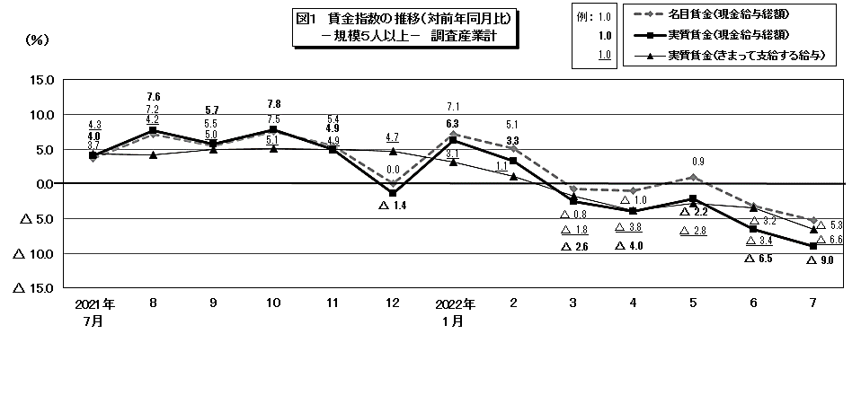

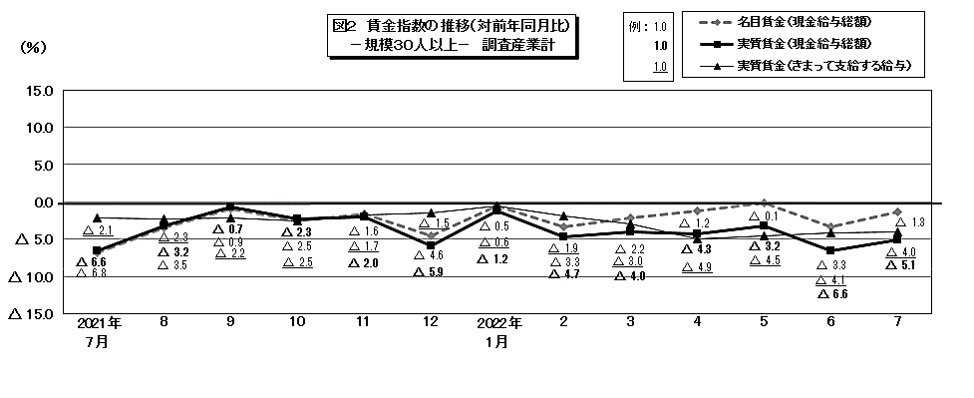
例 ： 1.0
1.0
1.0

 |  |  |  |  |  |  |  |  |  |  |  |  |  |  |  |  |  |  |  |  | 104.8

 |  |  |  |  |  |  |  |  |  |  |  |  | 86.4 | 80.3 | 170.1 | 104.1 | 82.7 | 85.1 | 86 | 92.8 | 202.4

概要2
２ 労働時間の動き

 | ７月の総実労働時間は，規模５人以上で145.5時間，前年同月比1.4％減（規模30人以上で150.8時間，
 | 0.0％) となりました。
 | このうち，所定内労働時間は136.2時間，前年同月比 1.5％減（規模30人以上で 138.9時間，0.4％減）となりました。
 | 所定外労働時間は 9.3時間，前年同月比 1.5％増（規模30人以上で 11.9時間，3.6％増）となりました。
 | また,製造業の所定外労働時間は13.8時間，前年同月比11.7％増（規模30人以上で14.5時間，0.2％減）となりました。

 |  |  |  | 第２表 労働時間 －調査産業計(パートタイム労働者を含む)－

 |  | １人平均月間 |  |  | 規模５人以上 |  |  | 規模３０人以上
 |  |  |  |  | 当月値 | 対前月比(％) | 対前年同月比(％) | 当月値 | 対前月比(％) | 対前年同月比(％)
 |  | 総実労働時間 |  | 実数（時間） | 145.5 | △ 1.2 | △ 1.4 | 150.8 | △ 0.3 | 0.0
 |  |  |  | 指 数 | 103.2 |  |  | 102.6
 |  |  | 所定内労働時間 | 実数（時間） | 136.2 | △ 1.1 | △ 1.5 | 138.9 | △ 0.5 | △ 0.4
 |  |  |  | 指 数 | 103.2 |  |  | 102.5
 |  |  | 所定外労働時間 | 実数（時間） | 9.3 | △ 4.1 | 1.5 | 11.9 | 2.6 | 3.6
 |  |  |  | 指 数 | 104.5 |  |  | 104.4
 |  | 出 勤 日 数 |  | （日） | 18.9 | △ 0.2 | △ 0.2 | 19.2 | 0.0 | △ 0.1
 |  | 注）出勤日数の前月比及び前年同月比欄は，それぞれ前月差，前年同月差。
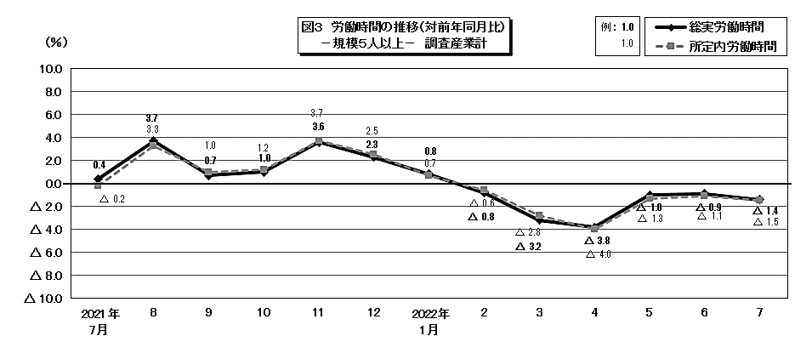

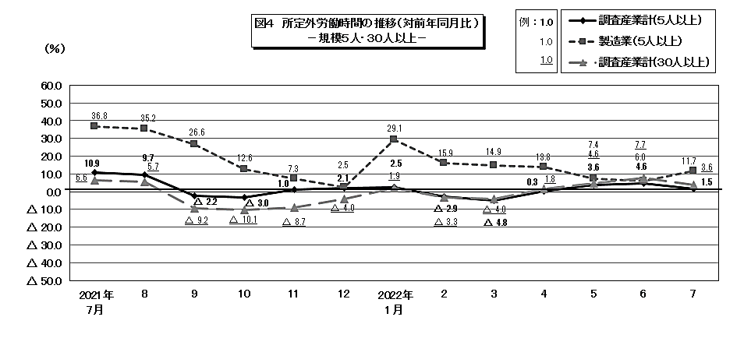

 |  |  |  |  |  |  |  |  |  |  |  |  |  |  |  |  |  |  | 104.8

 |  |  |  |  |  |  |  |  |  |  | 86.4 | 80.3 | 170.1 | 104.1 | 82.7 | 85.1 | 86 | 92.8 | 202.4

概要3
３ 雇用の動き

 | ７月の常用労働者数(推計)は，規模５人以上で 77万1938人，前年同月比 3.7％減 （規模30人以上
 | で41万4568人，5.6％減 ）となりました。
 | このうち，一般労働者は55万482人（規模30人以上で30万9199人），パートタイム労働者は22万1456人
 | （規模30人以上で10万5369人）となり，パートタイム労働者比率は28.7％（規模30人以上で25.4％）となりました。
 | また，製造業の常用労働者数は 9万1567人，前年同月比 11.7％増 （規模30人以上で 7万17人，前年同月比
 | 8.8％増）となりました。
 | 入職率・離職率では，入職率は1.76％，前年同月差 0.33ポイント増，離職率では 1.54％，前年同月差 0.03ポイント減
 | となりました。

 |  |  |  | 第３表 雇 用 －調査産業計(パートタイム労働者を含む)－

 |  | 本月末 |  |  | 規模５人以上 |  |  | 規模３０人以上
 |  |  |  |  | 当月値 | 対前月比(％) | 対前年同月比(％) | 当月値 | 対前月比(％) | 対前年同月比(％)
 |  | 常 用 労 働 者 数 |  | （人） | 771,938 | 0.5 | △ 3.7 | 414,568 | 0.5 | △ 5.6
 |  |  |  | 雇用指数 | 95.4 |  |  | 94.0
 |  | パートタイム労働者比率 |  | （％） | 28.7 | 1.2 | 2.0 | 25.4 | △ 0.1 | △ 0.1
 |  | 労 働 | 入職率 | （％） | 1.76 | 0.13 | 0.33 | 1.89 | 0.59 | 0.13
 |  | 異動率 | 離職率 | （％） | 1.54 | △ 0.40 | △ 0.03 | 1.61 | △ 0.01 | △ 0.05
 |  | 注） 入職率・離職率及びパートタイム労働者比率の前月比及び前年同月比欄は，それぞれ前月差，前年同月差。
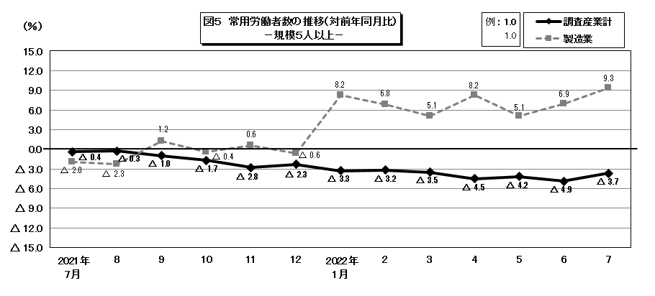

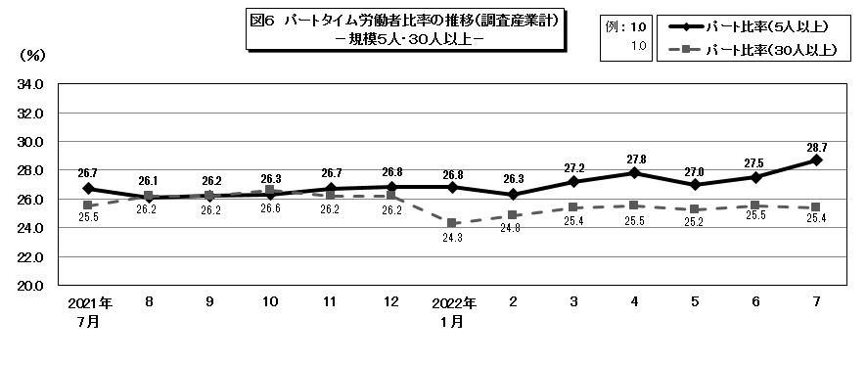

 |  |  |  |  |  |  |  |  |  |  |  |  |  |  |  |  |  |  | 104.8

 |  |  |  |  |  |  |  |  |  |  | 86.4 | 80.3 | 170.1 | 104.1 | 82.7 | 85.1 | 86 | 92.8 | 202.4

